加入依頼書
2025年10月改定版
公益財団法人 国際人材協力機構 御中 |  |  |  | 団体総合生活補償保険(MS&AD型) 加入依頼書 |  |  |  |  |  |  |  |  |  | No.
次の技能実習生もしく特定技能外国人（特定技能1号）または外国人研修生について、普通保険約款および特約を承認の上、貴財団を保険契約者とする団体総合生活補償保険（ＭＳ＆ＡＤ型）包括契約の加入を依頼します。
 |  |  |  |  |  |  |  |  |  |  |  |  |  | エラー 未入力あり

※必須
※必須
※必須
ご加入に際して下記をご確認ください |  |  |  |  |  |  |  |  |  |  |  |  | 必須が未入力です
①加入依頼する実習実施者等が受け入れる技能実習生もしく特定技能外国人(特定技能1号)または外国人研修生であること |  |  |  |  |  | 受付印 |  | 加入者 | 住所 | 〒 |  |  | TEL
②重要事項説明書の内容 |  |  |  |  |  |  |  |  |  | ﾌﾘｶﾞﾅ |  |  | FAX
③重要事項説明書添付の「ご加入内容確認事項」の内容 ④「個人情報の取扱いに関するご案内」の内容
※他の保険契約等がある場合は該当する内容をご選択ください。詳細は、団体総合生活補償保険（MS＆AD型） 重要事項のご説明の別冊2、2.告知義務等の【告知事項】をご参照下さい。
※必須
加入依頼日 ※必須 |  |  | 担当部課 |  |  |  |  |  | 加入者名 | 私と被保険者全員は「ご加入に際して」を確認し、契約者である（公財）国際研修協力機構に対して加入を依頼します。

入国状況 ※必須 |  |  | 担当者
 |  |  |  |  |  |  |  |  |  | ﾌﾘｶﾞﾅ
保険開始予定日 ※未入国の場合のみ必須 |  | FALSE
 |  | 1
日本に入国を確認を確認した後「出国日(保険開始希望日）通知書」に保険開始希望日を入力し、FAXにて送信する必要があります。

10件以上のデータを印刷する場合は「印刷範囲を拡大する方法」をご確認ください。
10件以上のデータを印刷する場合は「印刷範囲を拡大する方法」をご確認ください。
 |  |  |  |  |  |  |  | 被保険者数 |  |  | 0人 | 保険料計 | 0円

 | ↓氏名を入力してください
NO | 氏名 | 国籍 | 性別 | 生年月日 | 団体総合生活補償保険 |  |  |  |  |  |  |  | 他の保険※ 契約等の有無 | 実習実施者名 もしくは受入企業
 | （アルファベット(半角)でご記入ください。） |  |  |  | 保険期間 |  | 着金日以降の 保険開始希望日 |  | タイプ | プラン | 口数 | 保険料
1 |  |  |  | （西暦）

2 |  |  |  | （西暦）

3 |  |  |  | （西暦）

4 |  |  |  | （西暦）

5 |  |  |  | （西暦）

6 |  |  |  | （西暦）

7 |  |  |  | （西暦）

8 |  |  |  | （西暦）

9 |  |  |  | （西暦）

10 |  |  |  | （西暦）

11 |  |  |  | （西暦）

12 |  |  |  | （西暦）

13 |  |  |  | （西暦）

14 |  |  |  | （西暦）

15 |  |  |  | （西暦）

16 |  |  |  | （西暦）

17 |  |  |  | （西暦）

18 |  |  |  | （西暦）

19 |  |  |  | （西暦）

20 |  |  |  | （西暦）

21 |  |  |  | （西暦）

22 |  |  |  | （西暦）

23 |  |  |  | （西暦）

24 |  |  |  | （西暦）

25 |  |  |  | （西暦）

26 |  |  |  | （西暦）

27 |  |  |  | （西暦）

28 |  |  |  | （西暦）

29 |  |  |  | （西暦）

30 |  |  |  | （西暦）

31 |  |  |  | （西暦）

32 |  |  |  | （西暦）

33 |  |  |  | （西暦）

34 |  |  |  | （西暦）

35 |  |  |  | （西暦）

36 |  |  |  | （西暦）

37 |  |  |  | （西暦）

38 |  |  |  | （西暦）

39 |  |  |  | （西暦）

40 |  |  |  | （西暦）

41 |  |  |  | （西暦）

42 |  |  |  | （西暦）

43 |  |  |  | （西暦）

44 |  |  |  | （西暦）

45 |  |  |  | （西暦）

46 |  |  |  | （西暦）

47 |  |  |  | （西暦）

48 |  |  |  | （西暦）

49 |  |  |  | （西暦）

50 |  |  |  | （西暦）

51 |  |  |  | （西暦）

52 |  |  |  | （西暦）

53 |  |  |  | （西暦）

54 |  |  |  | （西暦）

55 |  |  |  | （西暦）

56 |  |  |  | （西暦）

57 |  |  |  | （西暦）

58 |  |  |  | （西暦）

59 |  |  |  | （西暦）

60 |  |  |  | （西暦）

61 |  |  |  | （西暦）

62 |  |  |  | （西暦）

63 |  |  |  | （西暦）

64 |  |  |  | （西暦）

65 |  |  |  | （西暦）

66 |  |  |  | （西暦）

67 |  |  |  | （西暦）

68 |  |  |  | （西暦）

69 |  |  |  | （西暦）

70 |  |  |  | （西暦）

71 |  |  |  | （西暦）

72 |  |  |  | （西暦）

73 |  |  |  | （西暦）

74 |  |  |  | （西暦）

75 |  |  |  | （西暦）

76 |  |  |  | （西暦）

77 |  |  |  | （西暦）

78 |  |  |  | （西暦）

79 |  |  |  | （西暦）

80 |  |  |  | （西暦）

81 |  |  |  | （西暦）

82 |  |  |  | （西暦）

83 |  |  |  | （西暦）

84 |  |  |  | （西暦）

85 |  |  |  | （西暦）

86 |  |  |  | （西暦）

87 |  |  |  | （西暦）

88 |  |  |  | （西暦）

89 |  |  |  | （西暦）

90 |  |  |  | （西暦）

91 |  |  |  | （西暦）

92 |  |  |  | （西暦）

93 |  |  |  | （西暦）

94 |  |  |  | （西暦）

95 |  |  |  | （西暦）

96 |  |  |  | （西暦）

97 |  |  |  | （西暦）

98 |  |  |  | （西暦）

99 |  |  |  | （西暦）

100 |  |  |  | （西暦）

101 |  |  |  | （西暦）

102 |  |  |  | （西暦）

103 |  |  |  | （西暦）

104 |  |  |  | （西暦）

105 |  |  |  | （西暦）

106 |  |  |  | （西暦）

107 |  |  |  | （西暦）

108 |  |  |  | （西暦）

109 |  |  |  | （西暦）

110 |  |  |  | （西暦）

111 |  |  |  | （西暦）

112 |  |  |  | （西暦）

113 |  |  |  | （西暦）

114 |  |  |  | （西暦）

115 |  |  |  | （西暦）

116 |  |  |  | （西暦）

117 |  |  |  | （西暦）

118 |  |  |  | （西暦）

119 |  |  |  | （西暦）

120 |  |  |  | （西暦）

121 |  |  |  | （西暦）

122 |  |  |  | （西暦）

123 |  |  |  | （西暦）

124 |  |  |  | （西暦）

125 |  |  |  | （西暦）

126 |  |  |  | （西暦）

127 |  |  |  | （西暦）

128 |  |  |  | （西暦）

129 |  |  |  | （西暦）

130 |  |  |  | （西暦）

131 |  |  |  | （西暦）

132 |  |  |  | （西暦）

133 |  |  |  | （西暦）

134 |  |  |  | （西暦）

135 |  |  |  | （西暦）

136 |  |  |  | （西暦）

137 |  |  |  | （西暦）

138 |  |  |  | （西暦）

139 |  |  |  | （西暦）

140 |  |  |  | （西暦）

141 |  |  |  | （西暦）

142 |  |  |  | （西暦）

143 |  |  |  | （西暦）

144 |  |  |  | （西暦）

145 |  |  |  | （西暦）

146 |  |  |  | （西暦）

147 |  |  |  | （西暦）

148 |  |  |  | （西暦）

149 |  |  |  | （西暦）

150 |  |  |  | （西暦）

151 |  |  |  | （西暦）

152 |  |  |  | （西暦）

153 |  |  |  | （西暦）

154 |  |  |  | （西暦）

155 |  |  |  | （西暦）

156 |  |  |  | （西暦）

157 |  |  |  | （西暦）

158 |  |  |  | （西暦）

159 |  |  |  | （西暦）

160 |  |  |  | （西暦）

161 |  |  |  | （西暦）

162 |  |  |  | （西暦）

163 |  |  |  | （西暦）

164 |  |  |  | （西暦）

165 |  |  |  | （西暦）

166 |  |  |  | （西暦）

167 |  |  |  | （西暦）

168 |  |  |  | （西暦）

169 |  |  |  | （西暦）

170 |  |  |  | （西暦）

171 |  |  |  | （西暦）

172 |  |  |  | （西暦）

173 |  |  |  | （西暦）

174 |  |  |  | （西暦）

175 |  |  |  | （西暦）

176 |  |  |  | （西暦）

177 |  |  |  | （西暦）

178 |  |  |  | （西暦）

179 |  |  |  | （西暦）

180 |  |  |  | （西暦）

181 |  |  |  | （西暦）

182 |  |  |  | （西暦）

183 |  |  |  | （西暦）

184 |  |  |  | （西暦）

185 |  |  |  | （西暦）

186 |  |  |  | （西暦）

187 |  |  |  | （西暦）

188 |  |  |  | （西暦）

189 |  |  |  | （西暦）

190 |  |  |  | （西暦）

191 |  |  |  | （西暦）

192 |  |  |  | （西暦）

193 |  |  |  | （西暦）

194 |  |  |  | （西暦）

195 |  |  |  | （西暦）

196 |  |  |  | （西暦）

197 |  |  |  | （西暦）

198 |  |  |  | （西暦）

199 |  |  |  | （西暦）

200 |  |  |  | （西暦）

印刷範囲を拡大する方法
■印刷範囲を拡大する方法

10件以上のデータを印刷する場合は、以下の手順で、印刷範囲を拡大してください。
（以下の手順は「加入依頼書」シートで説明していますが、「通知書入力」シートも同様の操作となります。）

①「表示」メニューの「改ページプレビュー」をクリック

②改ページの位置をドラッグし、印刷範囲を広げます。
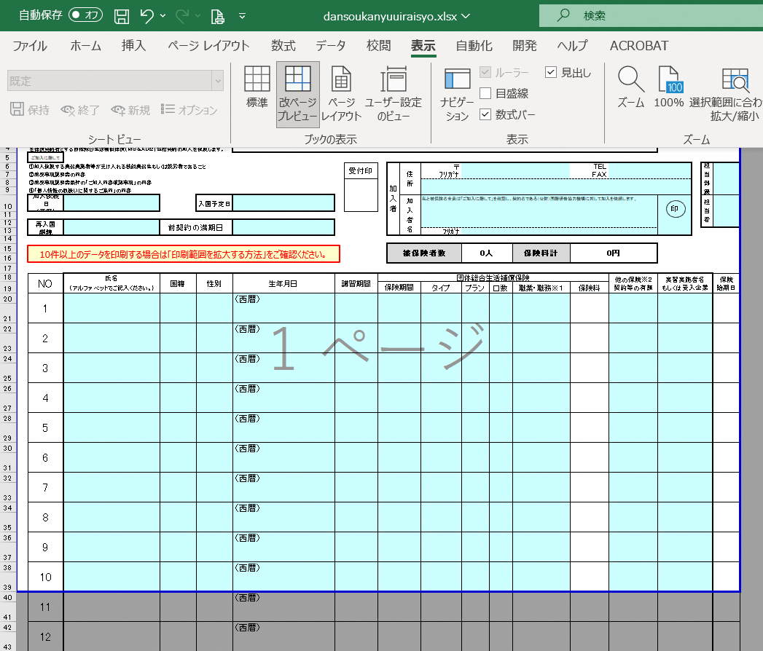
青いラインの上にマウスを合わせ
↕マークに変わったら
ドラッグして印刷範囲を広げます。

③印刷範囲が変わったら、印刷を行ってください。
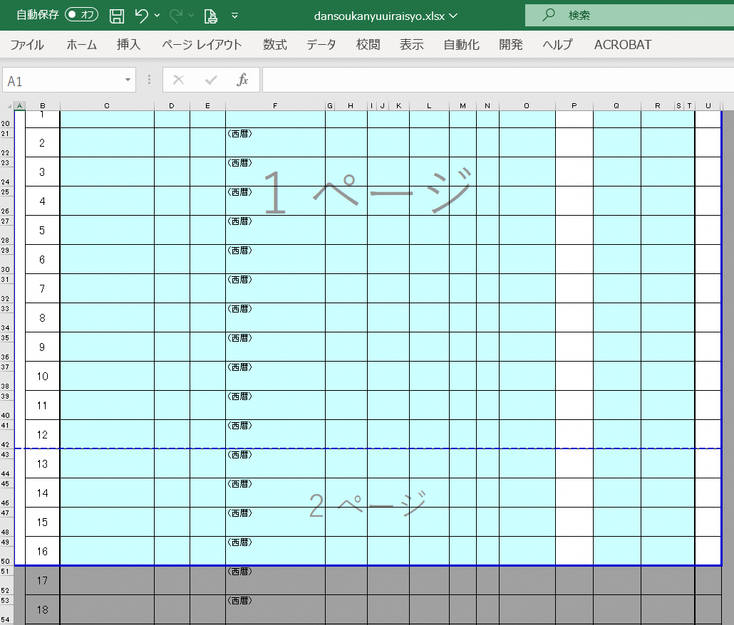

青い点線のラインが自動的に表示され
1ページ目
2ページ目
と印刷範囲が広がったことが確認できます。
青い点線をドラッグすると、改ページ位置を調整できます。

④「ファイル」メニューの「印刷」をクリックして、印刷を実行します。
